Enunciado
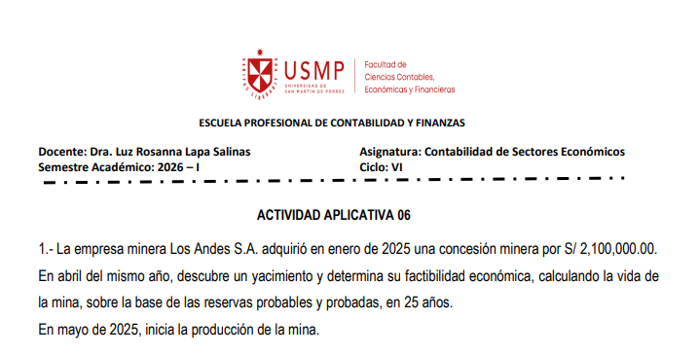

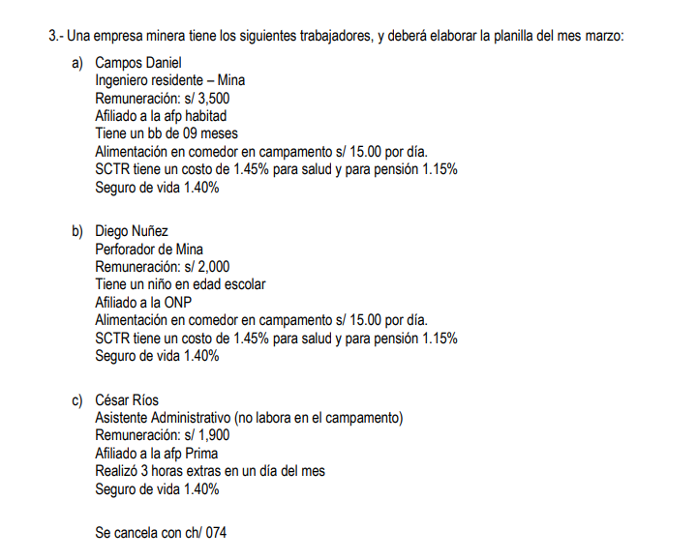

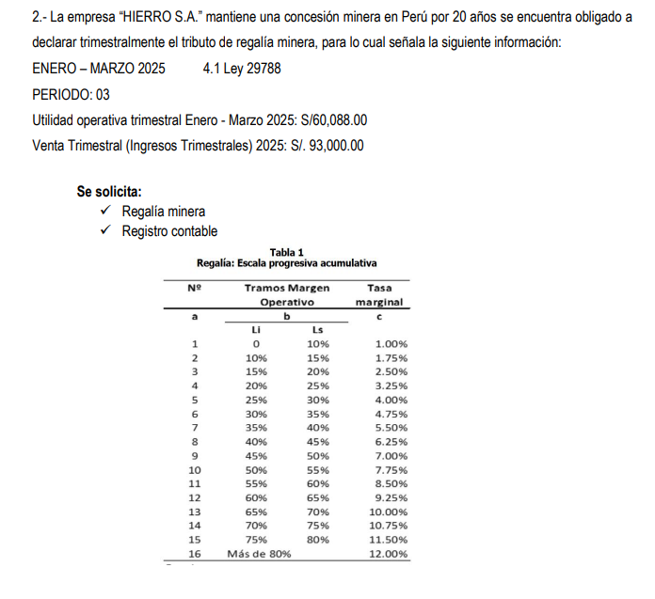

Ejercicio 2 v2
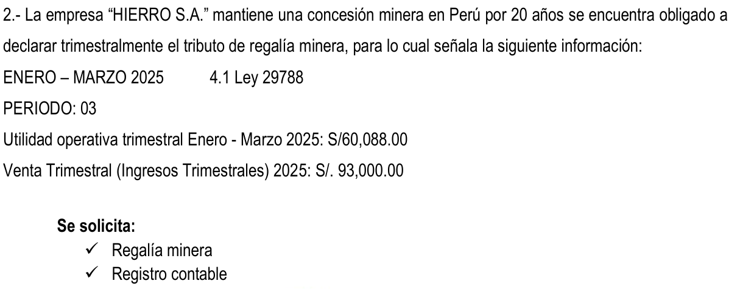

 |  |  |  |  |  |  |  | Utilidad Opertativa Trimestral (UOT) |  |  |  | Venta Trimestral (Ingresos Trimestrales)
 |  |  |  |  |  |  |  | 60,088 |  |  |  | 93,000

 |  |  |  |  |  |  |  | Margen Operativo (MgO)
 |  |  |  |  |  |  |  | MgO = Utilidad Operativa Trimestral / Ingresos Trimestrales
 |  |  |  |  |  |  |  | 60,088 | 93,000 | 64.6% | 65.0%

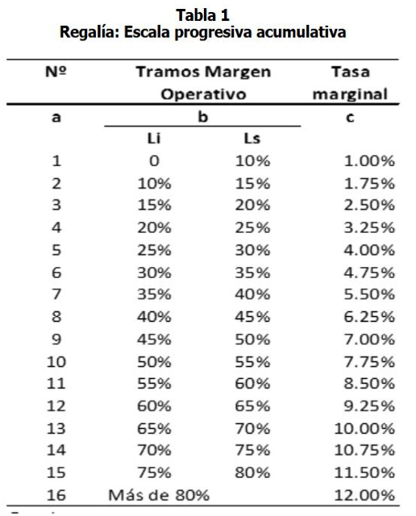
 |  |  |  |  |  |  |  | Factor Acumulable (FA)
 |  |  |  |  |  |  | Suma | 0.10% | 0.09% | 0.13% | 0.16% | 0.20% | 0.24% | 0.28% | 0.31% | 0.35% | 0.39% | 0.42%
 |  |  |  |  |  |  |  | 2.662% | 2.660%
N° | Tramos margen operativo |  |  |  | Tasa marginal
A | B |  |  |  | C
1 | [ | 0 | 10% | ] | 1.00% | 0.10% |  | Tasa marginal (TMg) |  |  |  |  | Todos redondeados
2 | [ | 10% | 15% | ] | 1.75% | 0.09% |  | (65% - 60%) * 9.25% |  | 0.463% | 0.460%
3 | [ | 15% | 20% | ] | 2.50% | 0.13%
4 | [ | 20% | 25% | ] | 3.25% | 0.16%
5 | [ | 25% | 30% | ] | 4.00% | 0.20% |  | Tasa Efectiva (TE) |  | (FA + TMG) / MgO
6 | [ | 30% | 35% | ] | 4.75% | 0.24% |  | (0,65 + 0,16)/ 0,25 |  | 4.80%
7 | [ | 35% | 40% | ] | 5.50% | 0.28%
8 | [ | 40% | 45% | ] | 6.25% | 0.31% |  | Impuesto trimestral (IT) |  | Uot * TE
9 | [ | 45% | 50% | ] | 7.00% | 0.35% |  |  | 60,088 | 4.80% | 2,884
10 | [ | 50% | 55% | ] | 7.75% | 0.39% |  |  |  | Comparacion
11 | [ | 55% | 60% | ] | 8.50% | 0.42% |  |  |  | IT + 1% | ART 4 DE LA LEY 29788
12 | [ | 60% | 65% | ] | 9.25%
13 | [ | 65% | 70% | ] | 10.00%
14 | [ | 70% | 75% | ] | 10.75%
15 | [ | 75% | 80% | ] | 11.50%
16 | [ | Mas de 89% |  | ] | 12.00%

Ejercicio 3
 |  |  |  |  |  |  | RMV 1130 |  |  |  |  |  | Descuentos |  |  |  |  |  |  |  |  |  | Aportes del empleador
 |  |  |  |  |  |  | 10% RMV |  |  |  |  |  | 13% | 10% | 2% |  |  | 0.50% | Alimentación | IR |  |  | 9% | 2% | 1.40% | 1.45% | 1.15%
 |  |  |  | Trabajador | Cargo | Remuneración | A/F | H.E. al 25% | H.E. al 35% | Alimentación | Total Ingresos | Base Remunerativa | ONP | Aporte AFP | Aporte complementario 2% | AFP Comisión | AFP Seguro | FCJMSM 0.5% | Alimentación | IR | TOTAL DSCTO | Neto a pagar | Essalud | Aporte complementario | Poliza | SCTR | Pensión SCTR | Total de Aportes
 |  |  | 91 | Campos Daniel | Ingeniero resiente | 3,500.00 | 113.00 |  |  | 450.00 | 4,063.00 | 3,613.00 |  | 361.30 | 72.26 | 53.11 | 49.50 | 18.07 | 450.00 | 84.88 | 1,089.12 | 2,973.88 | 325.17 | 72.26 | 50.58 | 52.39 | 41.55 | 541.95
 |  |  | 91 | Diego Nuñez | Perforador de mina | 2,000.00 | 113.00 |  |  | 450.00 | 2,563.00 | 2,113.00 | 274.69 |  |  |  |  | 10.57 | 450.00 |  | 735.26 | 1,827.75 | 190.17 |  | 29.58 | 30.64 | 24.30 | 274.69
 |  |  | 94 | César Rios | Asistente Administrativo | 1,900.00 | - | 19.79 | 10.69 |  | 1,930.48 | 1,930.48 |  | 193.05 | 38.61 | 30.89 | 26.45 | 9.65 |  |  | 298.65 | 1,631.83 | 173.74 | 38.61 | 27.03 |  |  | 239.38
 |  |  |  |  |  | 7,400.00 | 226.00 | 19.79 | 10.69 | 900.00 | 8,556.48 | 7,656.48 | 274.69 | 554.35 | 110.87 | 84.00 | 75.95 | 38.28 | 900.00 | 84.88 | 2,123.02 | 6,433.46 | 689.08 | 110.87 | 107.19 | 83.03 | 65.85 | 1,056.02
 |  |  |  |  |  | 6211 | 6221 | 6222 | 6222 |  |  |  | 4032 | 4171 | 4172 | 4173 | 4174 |  |  | 40173 |  | 4111 | 6271 |  |  | 6273
 |  |  |  |  |  |  |  |  |  |  |  |  |  |  |  |  |  |  |  |  |  |  | 4031
 |  |  |  |  |  |  |  |  |  |  |  |  |  | Tablas |  |  |  |  | Rem. César Daniel |  | UIT 2026
Remuneración | Rem. H.E. A/F | 6211 | 7,656.48 |  |  |  |  |  |  |  |  |  | AFP | Comisión | Seguro |  |  |  | 3,613.00 |  | 5500
R. en especie | Alimentación | 6213 | 900.00 |  |  |  |  |  |  |  |  |  | Habitat | 1.47% | 1.37% |  |  | 14 Sueldos | 50582
 | Essalud | 6271 | 689.08 |  |  |  |  |  |  |  |  |  | Prima | 1.60% | 1.37% |  |  | 18% bono ley | 650.34
 | SCTR | 6273 | 148.88 |  |  |  |  |  |  |  |  |  |  |  |  |  |  |  |  |  | Deducción 7 uits
Poliza | Seguro de Vida | 6274 | 107.19 |  |  | Remuneración Cesar Rios |  | Cálculo de H.E |  |  |  |  |  |  |  |  |  |  |  | 51232.34 | 38500
 | Essalud | 4031 |  | 689.08 |  | 1,900.00 | /30 días | 63.33 | Rem. X Día |  |  |  |  |  |  |  |  |  |  | Exceso | 12732.34
 | ONP | 4032 |  | 274.69 |  |  | /8 Horas | 7.92 | Rem X Hora
 | Renta de 5ta | 40173 |  | 84.88 |  |  |  | 9.8958333333 | Hora al 25% |  | 2 Horas | 19.791666667 |  |  |  |  |  | Limite 1 | Impuesto al
 | AFP Habitat | 4171 |  | 463.91 |  |  |  | 10.6875 | Hora al 35% |  | 1 Hora | 10.6875 |  |  |  |  | 0 a 5 UITS | 27500 | 8% |  | 12732.34 | Base Afecta
 | AFP Prima | 4172 |  | 250.38 |  |  |  | 30.48 | x 3 Horas laboradas |  |  | 30.479166667 |  |  |  |  |  |  |  |  | 1,018.59 | IR Anual al 8%
 | Fondo de Jub | 4039 |  | 38.28 |  |  |  |  |  |  |  |  |  |  |  |  |  |  |  |  | 84.88 | IR Mensual
 | Alimentación por descontar | 4113 |  | 900.00
 | SCTR por pagar | 46991 |  | 148.88
 | Poliza de seguros | 46992 |  | 107.19
 | Rem. X Pagar | 41111 |  | 2,973.88
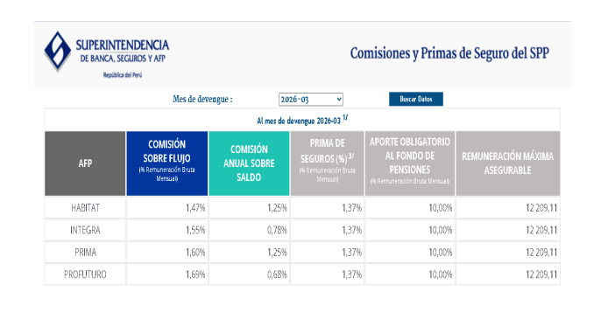
 | Rem. X Pagar | 41112 |  | 1,827.75
 | Rem. X Pagar | 41113 |  | 1,631.83
 |  |  | 9,501.63 | 9,390.76
 |  |  |  | 110.87

 | Cuenta | Concepto | Debe | Haber
 | 6211 | Remuneraciones (7,656.48 + 900 de alim) | 8,556.48
 | 6271 | Essalud | 689.08
 | 6273 | SCTR / Seguro Vida | 366.94
 | 4031 | Essalud |  | 689.08
 | 4032 | ONP |  | 274.69
 | 40173 | Renta de 5ta |  | 84.88
 | 4039 | Aporte Complementario Minero (2% + FCIMMS) |  | 149.15
 | 417 | AFP (Habitat + Prima) |  | 714.29
 | 4699 | SCTR / Polizas por pagar |  | 256.07
 | 4111 | Remuneraciones por Pagar (Neto) |  | 6,433.46
 | 6213 | Alimentación (Reverso del gasto) |  | 900.00
 | TOTAL |  | 9,612.50 | 9,612.50

